Edc
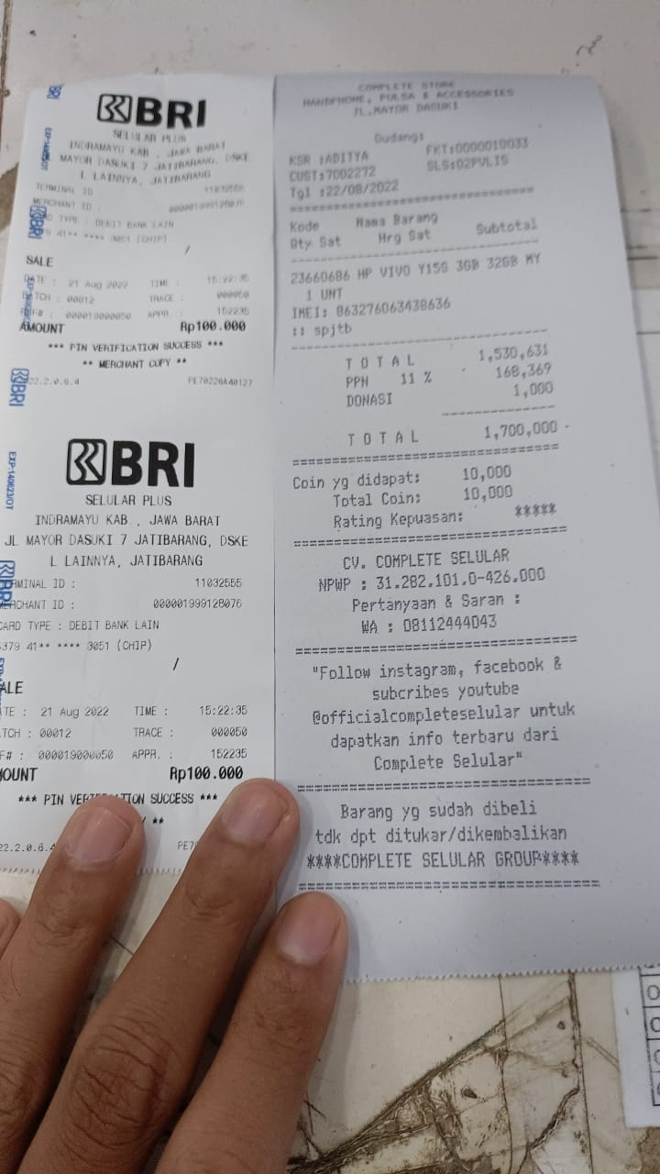
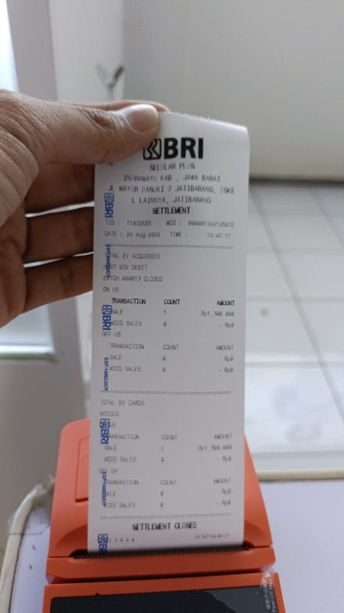
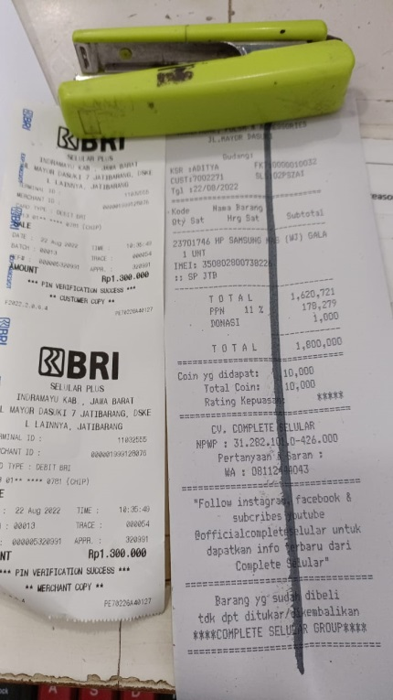
 |  | (PREPARE SOP) BERITA ACARA EDC OPNAME CASHIER
 |  | SELULAR PLUS JATIBARANG
 |  | Periode Bulan : 10 AGUSTUS 2022
NO. | A. Rincian Struk EDC | No Bon | Nominal | RINCIAN | Jenis EDC
1.
2
3
4
5
6
7
8
9.
10.
 |  |  |  | Rp-

 |  |  |  | Total EDC | Rp-

 |  |  |  |  | Saksi-Saksi

 |  | ( ) |  |  | ( )
 |  | Supervisor ACC/Head Cashier |  |  | KEPALA TOKO/KEPALA DEPO/SPV

